表紙・改定履歴
Webダイレクト販売
Webダイレクト開発

画面設計書
試算機画面
G0101

お客さんとのレビューごと
初回レビューは8/6に作成更新と統一
担当には個人名を書くこと
以降は変更内容をかく

© 2020 Sasuke Financial Lab Inc.

変 更 記 録
版数 REV. | 作成更新日 | 変 更 内 容 | 担 当
01 | 2020-07-29 | 初版 | {担当者}

画面レイアウト
画面レイアウト | システム | 画面名 | 画面ID
 | Webダイレクト販売 | 試算機画面 | G0101

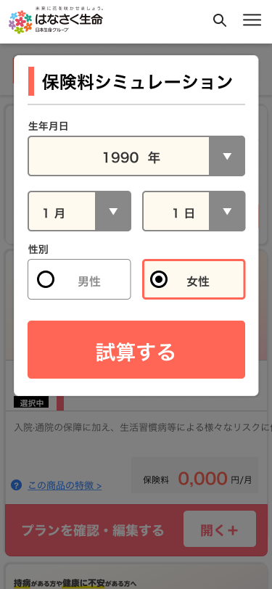
A
1
2
4
3
5
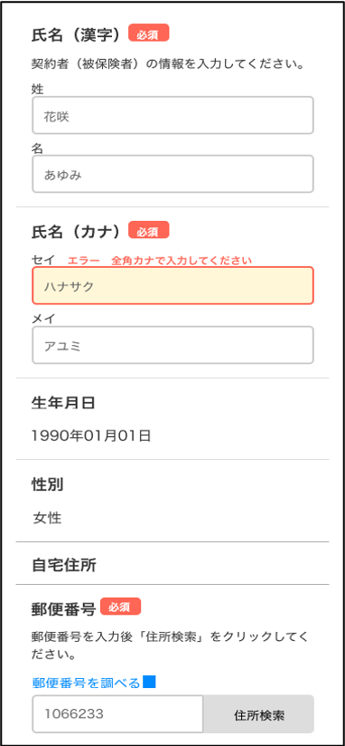
B
2
3
4
1
7

キャプチャ画像
・画面が大きい場合は、横に並べて表示を行う。
最大2枚まで。
・縦に長い場合は、キリのいい任意の位置で切ること。
・画面には黒の枠縁をつけること。
※サンプルなので、別々のページが貼り付けられています
グループ
・機能ごとにキャプチャ右側に大文字半角英語でAから順番にIDを記載すること。
・テキスト36pt
・3ptの黒の枠縁
画面項目定義書と同じ番号をふる
・グループごとに項目にNoを振ること（グループごとに1から始める）
・24pt
・対象項目に対して3ptのラインをつなげること
・共通項目（ヘッダーやフッターなど）には振らないこと
・ラジオやチェック項目などは一つのNoとして扱うこと

4

6

C
1
2
4
3
5

画面項目定義書
※必要のないセルはブランクにすること
※外部（AURA等）からのデータ取得はOとして項目に追加 ※内部（前画面から引き継ぎ等）からのデータ取得は設計説明書に一言追加
画面項目定義書にかく内容
・入力要素
・リンク
・ボタン No
・{グループID}{No}
画面項目名
・基本的にはラベル名を表示する
・同じ名称は原則禁止。同じ名前になりそうな場合は「〇〇_選択」
などにする
種類
・入力する種類
[使い分け用語]
テキスト: 出力のみ(out)文言 テキストボックス：テキスト入力欄
桁数
・入力を許容する桁数
バリデーション
・単体での入力制御を記載（相対的な制御は複合チェック仕様書に記載）
・ボタン以外はここに別紙のバリデーション名を記載する
[全角チェック][日付チェック][メールアドレスチェック]など
（実際にどんな処理をするかは詳細設計での記載と考えています）
（ボタンの場合は説明が長くなるため、設計説明書に記載）
編集説明
・{値}：{表示名}
・初期値は（）で括り記載する
画面項目定義書 |  | システム |  |  |  |  | 画面名 |  |  | 画面ID |  |  | 種類リスト | IME | I/O | 必須
 |  | Webダイレクト販売 |  |  |  |  | 試算機画面 |  |  | G0101
No | 画 面 項 目 名 |  | 種類 | IME | 桁数 | バリデーション |  | I/O | 編 集 元 |  | 必須 | 編集説明 | ボタン | ON | I | ○
 |  |  |  |  |  |  |  |  | 編集元I/F等 | 項 目 名 |  |  | リンク | OFF | O | △
A1 | 生年月日（年） |  | セレクト |  |  |  |  | I |  |  | ○ | 現在年-59〜現在年-20：現在年-59年〜現在年-20年 （初期値：現在年-30） | テキスト
A2 | 生年月日（月） |  | セレクト |  |  |  |  | I |  |  | ○ | 1〜12：1月〜12月 （初期値：1） | テキストボックス
A3 | 生年月日（日） |  | セレクト |  |  |  |  | I |  |  | ○ | 1〜{最大}：1日〜{最大}日 （初期値：1） | ラジオ
A4 | 性別 |  | ラジオ |  |  |  |  | I |  |  | ○ | 0：男性 1：女性 （初期値：1） | チェックボックス
A5 | 試算する |  | ボタン |  |  |  |  |  |  |  |  | （初期状態：押下不可） ※サンプルなので押下不可としている | セレクト
B1 | 氏名（性） |  | テキストボックス | ON |  | 全角チェック |  | I |  |  | ○ |  | 日付
B2 | 氏名（名） |  | テキストボックス | ON |  | 全角チェック |  | I |  |  | ○
B3 | 氏名（セイ） |  | テキストボックス | ON |  | 全角カナチェック |  | I |  |  | ○
B4 | 氏名（メイ） |  | テキストボックス | ON |  | 全角カナチェック |  | I |  |  | ○
B5 | 郵便番号を調べる |  | リンク
B6 | 郵便番号 |  | テキストボックス | OFF |  | 半角数字チェック |  | I |  |  | ○
B7 | 住所検索 |  | ボタン

複合チェック仕様書
チェック仕様書 |  | システム |  | 画面名 | 画面ID
 |  | Webダイレクト販売 |  | 試算機画面 | G0101
No | チェック名 | チェックタイミング | チェック内容

1 | 生年月日有効チェック | A1,A2変更時 | A1,A2,A3を合わせてできる生年月日が、日付(YYYY/MM/DD)として有効な値であること
2
3
4
5
6
7
8
複数項目にまたがるチェックがある場合記載。
単体でのバリデーションは画面項目定義書の方に記載すること。
チェックタイミング
・{項目ID}が○○されるとき
チェック内容
・{項目ID}.{項目名}がxxであること
※チェックの結果なにをするのかは書かないこと（設計説明書に記載）
9
10
11
12
13
14
15
16
17
18
19
20
21
22
23
24
25
26
27

設計説明書
1 画面概要
ページの概要を記載する
これだと画面名称のままなのでもう少し、どういった機能をもった画面なのかを記載してほしい。
----------------------------------------------------------------------------------------------
〇〇で使用される個人情報を入力する画面である。
docomo、Line、Yahooのログインと連携することが可能で、ログインを連携すると外部で登録されている氏名、住所、電話番号といった情報が自動で入力される。
また、住所入力ではzipserverによる入力補助機能を持つ。
----------------------------------------------------------------------------------------------
みたいな。
概要を書く上で重要なのは、
・どういった用途で使われる画面なのか
・画面の前後と関係があればそういった情報
・特に重要な情報をサーバに送って特別処理をしてもらう場合はそれら情報
・特に目立ったところなければ、例のように主要機能を記載する。
2 機能概要
・機能の記載
・ボタン操作の記載
押下時のバリデーション・活性非活性タイミング・遷移先などなど
※画面項目が存在しない機能に関しては「○.ユーザー判別」などとすること
設計説明書 |  |  |  |  | システム | 画面名 | 画面ID
 |  |  |  |  | Webダイレクト販売 | 試算機画面 | G0101

 | 1 | 画面概要

 |  | 〇〇で使用される個人情報を入力する画面である。
 |  | docomo、Line、Yahooのログインと連携することが可能で、
 |  | ログインを連携すると外部で登録されている氏名、住所、電話番号といった情報が自動で入力される。
 |  | また、住所入力ではzipserverによる入力補助機能を持つ。

 | 2 | 機能概要

 |  | A1.生年月日(年)
 |  |  | ・生年月日入力（年）を変更時、現在年-20（年として選択可能な最大値）が選択された場合は、
 |  |  |  | 生年月日入力（月）は、現在の月以降の月を選択不可とする。（現在月よりも大きな月が選択されていた場合、月の選択を初期値に変更する）
 |  |  |  | （生年月日入力（年）を異なる年に変更した際は、現在の月以降の月の選択を再度可能とする）

 |  | A3.生年月日(日)
 |  |  | ・複合チェック仕様書の生年月日有効チェック時に、生年月日入力（年）、生年月日入力（月）から存在する日付リストで更新する。
 |  |  |  | ただし、既に選択されている生年月日入力（日）が更新された日付リストに存在する場合、選択内容は変更しない。
 |  |  |  | 既に選択されている生年月日入力（日）が更新された日付リストに存在しない場合、初期値が選択された状態とする。

 |  | A5.試算する
 |  |  | ・A1,A2,A3を合わせてできる生年月日が満20歳〜満59歳に合致しているかチェックを行う。
 |  |  |  | 合致していれば、「G0103.試算結果画面」に遷移する。
 |  |  |  | 合致していなかった場合はエラーメッセージを表示する。

 |  | B1.氏名（姓）
 |  |  | ・入力時、B3.氏名（セイ）のテキストフォームにカナ文字を自動入力される

 |  | B2.氏名（名）
 |  |  | ・入力時、B4.氏名（メイ）のテキストフォームにカナ文字を自動入力される

 |  | B5.郵便番号を調べる
 |  |  | ・郵便局の郵便番号検索ページ（https://www.post.japanpost.jp/zipcode/）を別タブで表示させる

 |  | B7.住所検索
 |  |  | ・B6.郵便番号に入力された値を非同期のAPIリクエストを送り、レスポンスから住所を取得し、〇〇に自動挿入させる

 |  | ○.ユーザー判別
 |  |  | ・複合チェック仕様書のログイン済ユーザー整合性チェック時、ログイン済ユーザーの生年月日・性別の情報と入力された生年月日・性別の情報が合致しない場合
 |  |  |  | 別ユーザー扱いとして試算を開始する旨のメッセージを表示する。

メッセージ一覧
メッセージ一覧 |  | システム | 画面名 | 画面ID
 |  | Webダイレクト販売 | 試算機画面 | G0101
No | メッセージID | メッセージ内容

1
2
3
4
5
pending
6
7
8
シートは残しておき、詳細設計時に記載
記載するものはエラーの際に出る文言を想定
9
10
11
12
13
14
15
16
17
18
19
20
21
22
23
24
25
26
27

